受領票
車 両 受 領 票 |  |  | 太枠の中を記入 |  | 2KA保管
管理部署 |  | 入手日 | 入手先 | 入手担当者
 |  | / / | 東ス ㈱ﾓｯｽﾞ

車種 | 仕向地 () | 登録№ | □右 □左
 |  | 多摩

電動ﾃﾞﾊﾞｲｽ | ﾊﾞｯﾃﾘｰ位置 | T/M形式 |  | 管理票№
無・BEV・MHEV・PHEV・SHEV・REV | 房内・荷室 | CVT 5AT 4AT 5MT 6AT 6MT 変速あり 変速なし
他( ) |  | 他( )
空気圧 | ﾀｲﾔｻｲｽﾞ | 駆動方式 |  | 研命ナンバー
F | / R | AWD FF FR MR RR
R | ﾉｰﾏﾙ / ﾗﾝﾌﾗｯﾄ | 他( )
打刻位置(車台番号) |  | C/#(車台番号) |  | 資産№
運転席 助手席 房内 Fｶﾞﾗｽ
他 （ ）
車体色 | 入手時距離 | 書類 |  | 駐車場No △
 | km | 車検証･自賠･ﾘｻｲｸﾙ券･車庫･説明書･ﾘｰｽｶｰﾄﾞ
 | mile | 加速証明･通関証明･譲渡書
燃料の種類 | OP | E/G形式 | 排気量 | 鍵
ﾚｷﾞｭﾗｰ ﾊｲｵｸ | ETC/ ﾅﾋﾞ/ ﾊﾞｯｸﾓﾆﾀｰ | ﾀｰﾎﾞ NA MSC モーター | ㏄
 |  | 他( ) |  | s/n
リース 使用者：本社、位置：三鷹、所有者/自賠責：SFC
固定資産 所有者：本社、使用者：*** 位置：三鷹、自賠責：本社
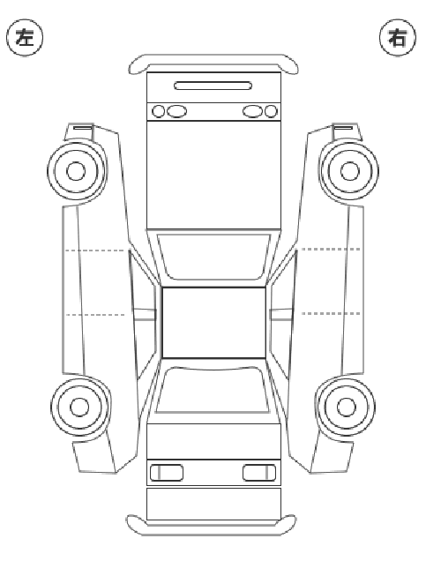

試験着手後、試験着手資料を2KAへ提出願います。
～試験着手資料の必須項目～
①試験内容・結果(例:日報、試験レポート等)
②車両を特定できる情報(車体No.など)
③着手日となる日付
④担当、課長・主査の日付印押印
識別ラベルは、Rｶﾞﾗｽ左下へ貼付願います。

 |  |  |  |  | 2KA tel：7408

